CollectiveAccess
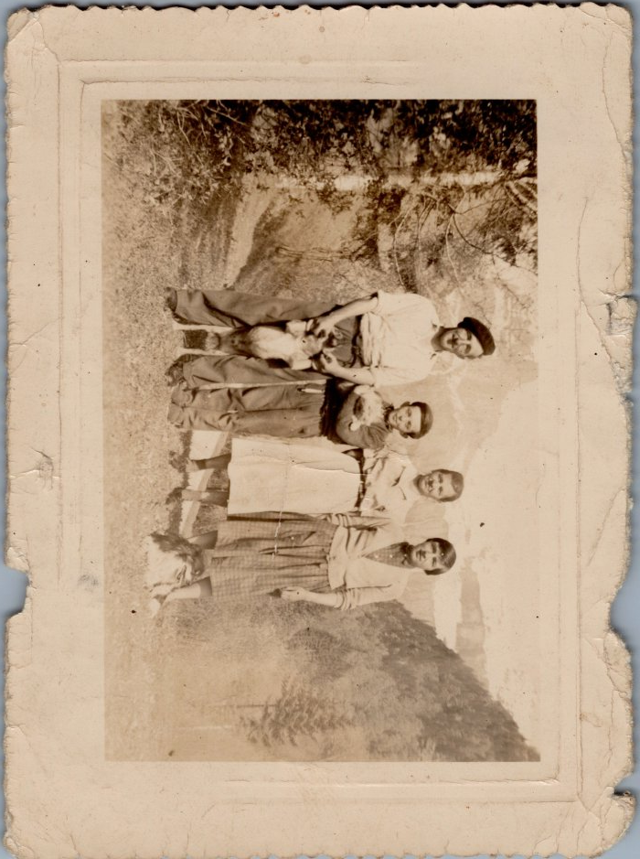
Image | Object | Description | Date
 | Photo de la famille d'André MOCCAND - 1958 (6-005) | Photo de la famille d'André MOCCAND - 1958

